IS BOK
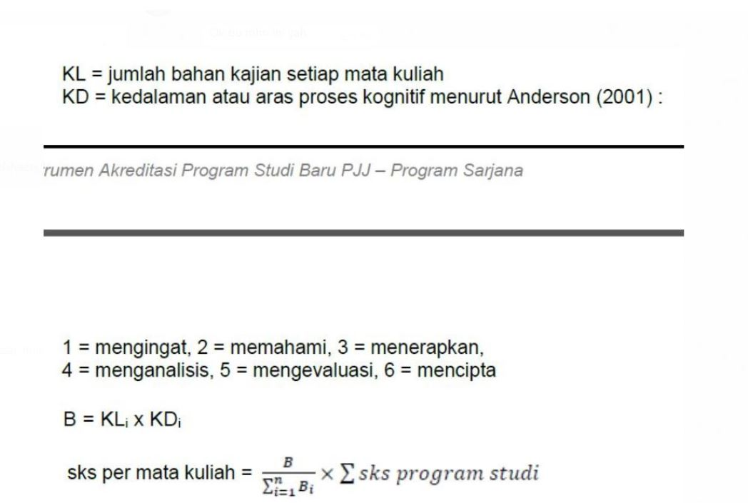
General Computing Knowledge Areas (details from CS 2008) | Nama Mata Kuliah | PIC | Bloom Taksonomi (KD) (skala 1-6: mengingat, memahami, menerapkan, menganalisis, mengevaluasi, membuat) | KL (jumlah bahan kajian dalam setiap MK)

